Image 목록

Top1 Image


Top2 Image


Top3 Image


Top4 Image


Top5 Image


Top6 Image


Top7 Image


Top8 Image


Top9 Image


Top10 Image


Top11 Image


Top12 Image


Top13 Image

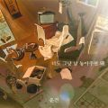
Top14 Image


Top15 Image


Top16 Image


Top17 Image


Top18 Image


Top19 Image


Top20 Image


Top21 Image


Top22 Image

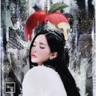
Top23 Image


Top24 Image


Top25 Image


Top26 Image

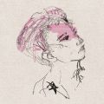
Top27 Image


Top28 Image


Top29 Image


Top30 Image


Top31 Image


Top32 Image

Top33 Image


Top34 Image

Top35 Image


Top36 Image


Top37 Image


Top38 Image

Top39 Image

Top40 Image

Top41 Image

Top42 Image


Top43 Image

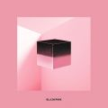
Top44 Image


Top45 Image


Top46 Image

Top47 Image


Top48 Image


Top49 Image


Top50 Image


Top51 Image


Top52 Image

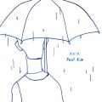
Top53 Image


Top54 Image


Top55 Image


Top56 Image


Top57 Image

Top58 Image

Top59 Image


Top60 Image


Top61 Image

Top62 Image

Top63 Image


Top64 Image


Top65 Image


Top66 Image

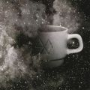
Top67 Image

Top68 Image

Top69 Image


Top70 Image

Top71 Image


Top72 Image

Top73 Image


Top74 Image


Top75 Image

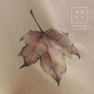
Top76 Image


Top77 Image

Top78 Image


Top79 Image


Top80 Image


Top81 Image


Top82 Image

Top83 Image


Top84 Image

Top85 Image


Top86 Image


Top87 Image

Top88 Image

Top89 Image

Top90 Image


Top91 Image


Top92 Image


Top93 Image

Top94 Image

Top95 Image

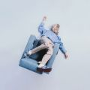
Top96 Image


Top97 Image

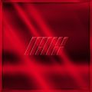
Top98 Image

Top99 Image


Top100 Image

Top10 Chart
Top10 Likes

